Прайс
сайт | http://christiesaiko.com
e-mail | order@christiesaiko.com
Фото | Модель | Цвет | Вес (гр) | Размер | Розничная цена | Оптовая цена от 50000 руб (25%) | Оптовая цена от 20000 руб (20%) | Оптовая цена от 10000 руб (15%) | кол-во едениц в заказе
 | SU4352 | пудра, голубой, бронза, красный, бежевый, розы | 365 | 24/22/8 | 2,790.00 | 2,092.50 | 2,232.00 | 2,371.50
 | SU4292 | белая | 605 | 27/22/12 | 2,090.00 | 1,567.50 | 1,672.00 | 1,776.50
 | SU7426 | бежево-розовая | 515 | 29/24/10 | 2,390.00 | 1,792.50 | 1,912.00 | 2,031.50
 | SU4351 | бежевый | 490 | 30/25/12 | 2,790.00 | 2,092.50 | 2,232.00 | 2,371.50
 | SU7409 | бежевый | 480 | 27/20/11 | 2,490.00 | 1,867.50 | 1,992.00 | 2,116.50
 | SU4379 | серебро | 455 | 24/19/10 | 2,790.00 | 2,092.50 | 2,232.00 | 2,371.50
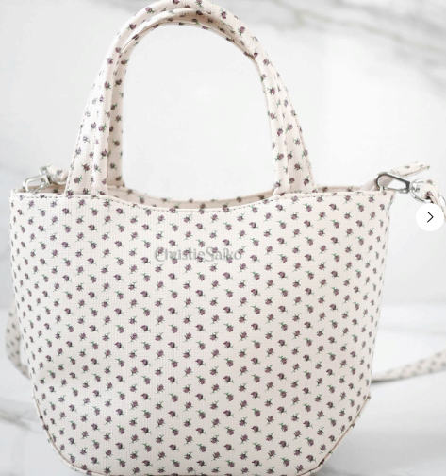 | SU4310 | бежевый в мелкие цветы | 455 | 24/18/12 | 2,090.00 | 1,567.50 | 1,672.00 | 1,776.50
 | SU4216 | белый | 415 | 22/21/10 | 1,890.00 | 1,417.50 | 1,512.00 | 1,606.50
 | SU4378 | фиолетовый | 455 | 30/26/12 | 2,390.00 | 1,792.50 | 1,912.00 | 2,031.50
 | SU4319 | бордовый | 315 | 20/16/7 | 1,590.00 | 1,192.50 | 1,272.00 | 1,351.50
 | SU4335 | чёрный | 585 | 30/23/10 | 2,190.00 | 1,642.50 | 1,752.00 | 1,861.50
 | SU4384 | бежевый | 560 | 26/24/11 | 2,390.00 | 1,792.50 | 1,912.00 | 2,031.50
 | SU4325 | белый | 590 | 34/27/13 | 2,390.00 | 1,792.50 | 1,912.00 | 2,031.50
 | SU7355 | основной цвет белый | 545 | 24/21/110 | 2,190.00 | 1,642.50 | 1,752.00 | 1,861.50
 | SU7122 | фиолетовый | 345 | 18/19/10 | 2,090.00 | 1,567.50 | 1,672.00 | 1,776.50
 | SU3684 | белый | 400 | 22/22/11 | 1,890.00 | 1,417.50 | 1,512.00 | 1,606.50
 | SU4434 | кремовый | 440 | 25/20/11 | 2,390.00 | 1,792.50 | 1,912.00 | 2,031.50
 | SU4448 | белый | 465 | 26/20/8 | 2,790.00 | 2,092.50 | 2,232.00 | 2,371.50
 | SU4407 | основной цвет белый | 615 | 30/26/14 | 2,790.00 | 2,092.50 | 2,232.00 | 2,371.50
 | SU1487 | бежевый | 360 | 24/21/10,5 | 2,090.00 | 1,567.50 | 1,672.00 | 1,776.50
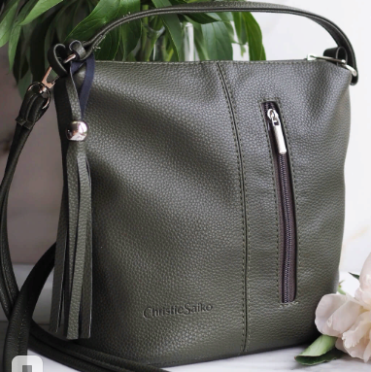 | SU7273 | зелёный | 275 | 21/22/12 | 1,790.00 | 1,342.50 | 1,432.00 | 1,521.50
 | SU4449 | фиолетовый | 545 | 24/22/9 | 2,490.00 | 1,867.50 | 1,992.00 | 2,116.50
 | SU7321 | основной цвет белый | 605 | 30/20/11 | 2,490.00 | 1,867.50 | 1,992.00 | 2,116.50
 | SU4457 | кремовый | 225 | 22/16/8 | 1,590.00 | 1,192.50 | 1,272.00 | 1,351.50
 | SU4366 | красный | 205 | 17/14/6 | 1,590.00 | 1,192.50 | 1,272.00 | 1,351.50
 | SU4474 | серый, мята | 215 | 18/18/8 | 2,090.00 | 1,567.50 | 1,672.00 | 1,776.50
 | SU4375 | голубой, бежевый | 495 | 22/19,5/10 | 2,790.00 | 2,092.50 | 2,232.00 | 2,371.50
 | SU7404 | белый | 260 | 25/18/8 | 1,690.00 | 1,267.50 | 1,352.00 | 1,436.50
 | SU7372 | белый, серый | 300 | 25/18/8 | 1,890.00 | 1,417.50 | 1,512.00 | 1,606.50
 | SU4394 | фиолетовый | 475 | 26/17/13 | 2,790.00 | 2,092.50 | 2,232.00 | 2,371.50
 | SU7343 |  | 625 | 31,5/24,5/14 | 2,850.00 | 2,137.50 | 2,280.00 | 2,422.50
 | SU4337 | белый | 480 | 33/24/11,5 | 2,190.00 | 1,642.50 | 1,752.00 | 1,861.50
 | SU7431 | бежевый | 620 | 28,5/24/13 | 2,890.00 | 2,167.50 | 2,312.00 | 2,456.50

